Sheet1
令和３年度 学校行事等年間計画 玉名町小学校
１０ 月 |  |  |  |  |  |  | 授業日数２０日
日 | 曜 | 行 事 | 1 | 2 | 3 | 4 | 町小 ﾀｲﾑ | 5 | 6 | １年 | ２年 | ３年 | ４年 | ５年 | ６年 | 給食 | 備 考
1 | 金 |  |  |  |  |  |  |  |  | 5 | 6 | 6 | 6 | 6 | 6 | ◯
2 | 土
3 | 日
4 | 月 |  |  |  |  |  |  |  |  | 5 | 5 | 5 | 6 | 6 | 6 | ◯
７日：運動会結団式
今年の運動会は、得点は競いませんが、団の絆を深める意味で、全校一斉にオンラインで行います。
5 | 火 | 委員会活動(代表） |  |  |  |  |  |  | 児 | 5 | 5 | 5 | 5 | 6 | 6 | ◯
6 | 水 | チャレンジ（算） |  |  |  |  |  |  |  | 5 | 5 | 6 | 6 | 6 | 6 | ◯
８日：前期終業式
前期の終業式をオンラインで行います。各学年から代表１名が振り返りの作文発表があります。
7 | 木 | 結団式（オンライン：朝の時間） |  |  |  |  |  |  |  | 5 | 6 | 6 | 6 | 6 | 6 | ◯
8 | 金 | 前期終業式 |  |  |  |  | 集会 | 学 | ２３４５６欠 | 5 | 5 | 5 | 5 | 5 | 5 | ◯
３連休です。
健康・安全に気をつけて生活してください。
9 | 土
10 | 日
１２日：後期始業式
後期の始業式をオンラインで行います。各学年から代表１名が後期の目標の作文発表があります。
11 | 月 | 指定休業日
12 | 火 | 後期始業式(朝の時間） |  |  |  |  |  |  |  | 5 | 5 | 5 | 6 | 6 | 6 | ◯
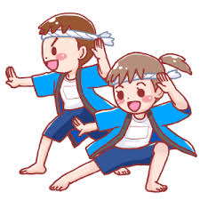
13 | 水 |  |  |  |  |  |  |  |  | 5 | 5 | 6 | 6 | 6 | 6 | ◯
14 | 木 | いきいきタイム |  |  |  |  |  |  |  | 5 | 6 | 6 | 6 | 6 | 6 | ◯
15 | 金 | ６年係打ち合せ |  |  |  |  |  |  | ６行 | 5 | 5 | 5 | 5 | 5 | 6 | ◯
３連休です。
健康・安全に気をつけて生活してください。
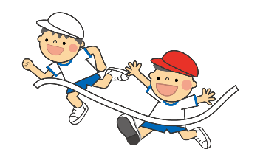
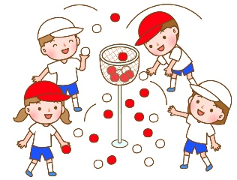
16 | 土
17 | 日
18 | 月 | 振替休業日
２０日：1年見学旅行
大牟田動物園に行く予定です。たくさんの動物たちをしっかり見てきてください。
19 | 火 | 全校美化 諸費納入日 クラブ |  |  |  |  | 全校 美化 |  | ク | 5 | 5 | 5 | 6 | 6 | 6 | ◯
20 | 水 | 1年見学旅行 |  |  |  |  |  |  |  | 5 | 5 | 6 | 6 | 6 | 6 | ◯
２３日：運動会
午前中に、低・中・高学年に分かれて分散型の実施になります。６年生は、自分たちの出場種目だけでなく、係の仕事で、半日頑張ります。
21 | 木 | タマにゃんチェック |  |  |  |  |  |  |  | 5 | 6 | 6 | 6 | 6 | 6 | ◯
22 | 金 | 運動会準備 |  |  |  |  |  |  |  | 5 | 6 | 6 | 6 | 6 | 6 | ◯
23 | 土 | 運動会 | 行 | 行 | 行 | 行 |  | 欠 | 欠 | 4 | 4 | 4 | 4 | 4 | 4 | ×
24 | 日
25 | 月 | 運動会予備日 |  |  |  |  |  |  |  | 5 | 5 | 5 | 6 | 6 | 6 | ×
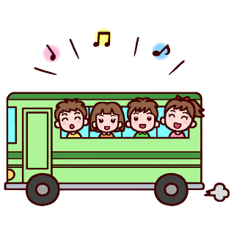
２７日：３年見学旅行
防災センターと水本オレンジガーデンに行きます。二の丸公園での昼食も楽しみです。
２８日：２年見学旅行
ミルク牧場に見学に行きます。動物たちと触れ合ってきてください。
26 | 火 |  |  |  |  |  |  |  |  | 5 | 5 | 5 | 6 | 6 | 6 | ◯
27 | 水 | ３年見学旅行 |  |  |  |  |  |  |  | 5 | 5 | 6 | 6 | 6 | 6 | ◯
28 | 木 | ２年見学旅行 |  |  |  |  |  |  |  | 5 | 5 | 5 | 5 | 5 | 5 | ◯
29 | 金 |  |  |  |  |  |  |  |  | 5 | 5 | 5 | 5 | 5 | 5 | ◯
30 | 土
31 | 日
 |  |  |  |  |  |  |  |  |  | 99 | 104 | 108 | 113 | 114 | 115 | 18
９９日間の前期が、１０月８日に終わります。子どもたちは通知表「あゆみ」を持ち帰ります。前期の学習や生活がどうだったのか一緒に振り返っていただき、１２日から始まる後期に向け、目標などを話し合われてみてください。
２３日には、分散型の運動会が予定されています。運動会の練習が本格的に始まります。コロナ対策とともに、健康管理をお願いします。
１１月の行事予定
１１日（木）就学時健診
１２日（金）スマホ・携帯安全教室（456年）
１８日（木）芸術鑑賞会
２４日（水）４年見学旅行
２５日（木）火災避難訓練
２６日（金）授業参観・中学校説明会
２９日（月）諸費納入日
６年修学旅行（～３０日）

